界面&功能
界面相关 |  |  |  |  | 功能规则

 | 主界面【当前为示例】
1
2
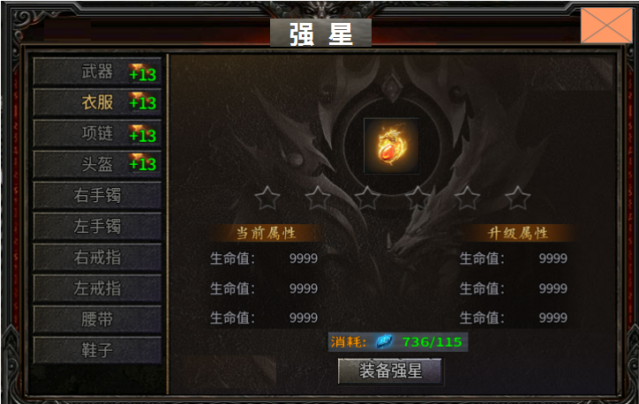
 |  |  |  | 美术需求 |  | 功能规则

3
4
 |  | 1 | 标题栏 |  | 1 | 标题栏
 |  | 2 | 关闭按钮 |  | 2 | 关闭按钮
 |  | 3 | 装备栏 |  | 3 | 装备栏
 |  |  | ▶ | 有选中状态 |  | ▶ | 共有十件装备，选中时文字颜色变化表示选中。点击时右侧展开详情
 |  | 4 | 道具icon及星星icon，星星两种颜色。 |  |  | ▶ | 显示当前星级。随着强星等级的提升，数字变化、
 |  | 5 | 属性栏 |  | 4 | 装备详情
 |  | 6 | 消耗道具icon |  |  | ▶ | 包含装备icon，星星，强化升级星星数量变多，共有十二星，两层展示。
 |  | 7 | 按钮 |  | 5 | 强星属性
 |  |  |  |  |  | ▶ | 显示当前属性和升级属性，未强星时，当前属性显示为0.满级时升级属性显示已满级。
5
 |  |  |  |  | 6 | 消耗道具
 |  |  |  |  |  | ▶ | 显示道具消耗数量和背包已有数量
 |  |  |  |  | 7 | 强星按钮及消耗
 |  |  |  |  |  | ▶ | 材料不足时，弹出材料不足提示

6

7

